源数据路径
 | 表 | 步骤
1 | TIKTOK-在线商品 | 1， | 积加-》销售-》商品管理-》Tiktok自运营-》筛选店铺-》筛选在售 店铺： 美国TK-艾斯特尼-美区跨境1店 美国TK-艾斯特尼-美区跨境2店 美国TK-艾斯特尼-美区跨境3店 美国TK-艾斯特尼-英国直邮店:GB | 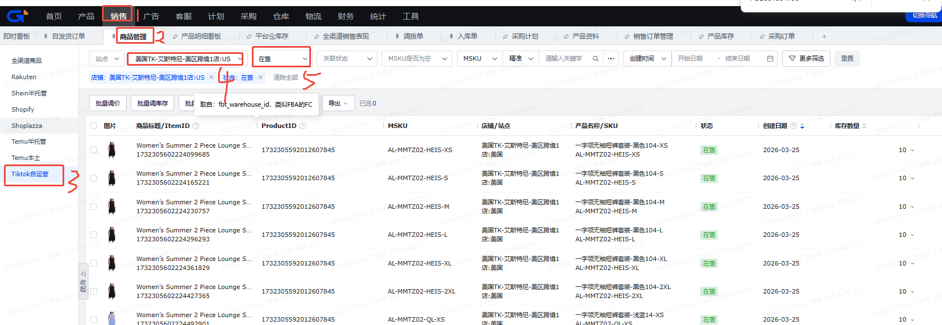
 |  | 2， | 导出-》导出查询结果 | 
2 | 站点产品库存-自定义导出 | 1， | 积加-》仓库-》产品库存-》站点产品库存》筛选仓库-》筛选共享 仓库： 美区： 美国TK-国内厦门仓 万邑通:USKY3_Warehouse 万邑通:USWC2_Warehouse 万邑通:USWC_Warehouse 美国TK-艾斯特尼-美国谷仓:美西仓库 美国TK-厦门直邮仓 英区： 美国TK-国内厦门仓 美国TK-厦门直邮仓 美国TK-艾斯特尼-英国退件仓:英国仓 万邑通:UKTW Warehouse | 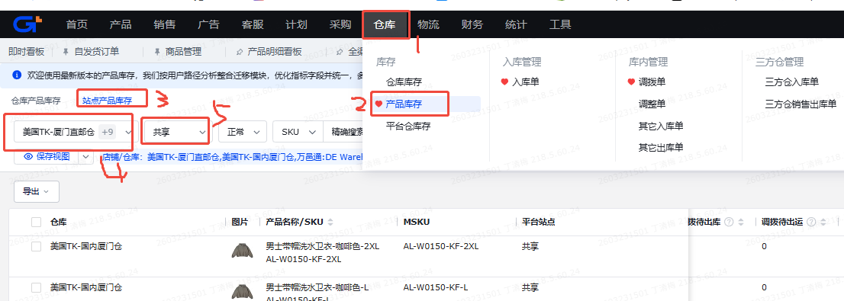
 |  | 2， | 导出-》自定义导出 | 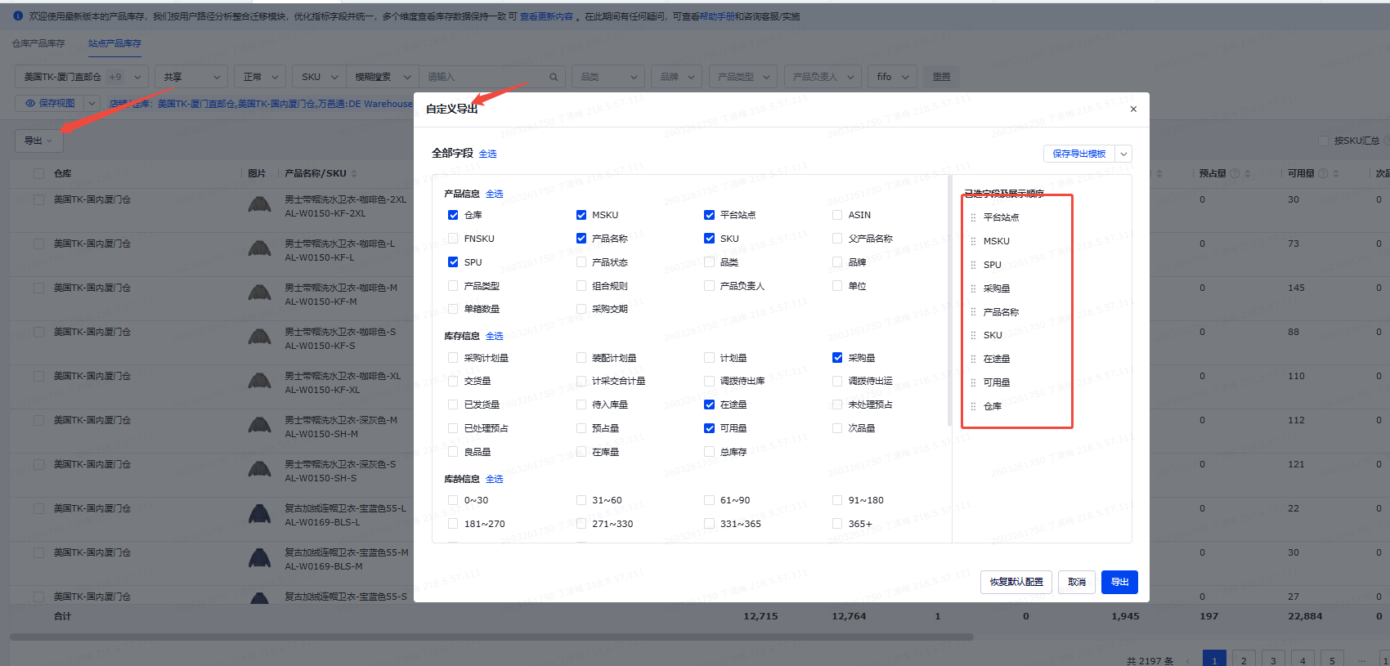
3 | TikTok.FBT库存-自定义导出 | 1， | 积加-》仓库-》平台仓库存-》TikTok自运营》筛选仓库为美国TK-艾斯特尼-美区跨境1店:US_FBT-》筛选同步状态为正常 | 
 |  | 2， | 导出-》自定义导出 | 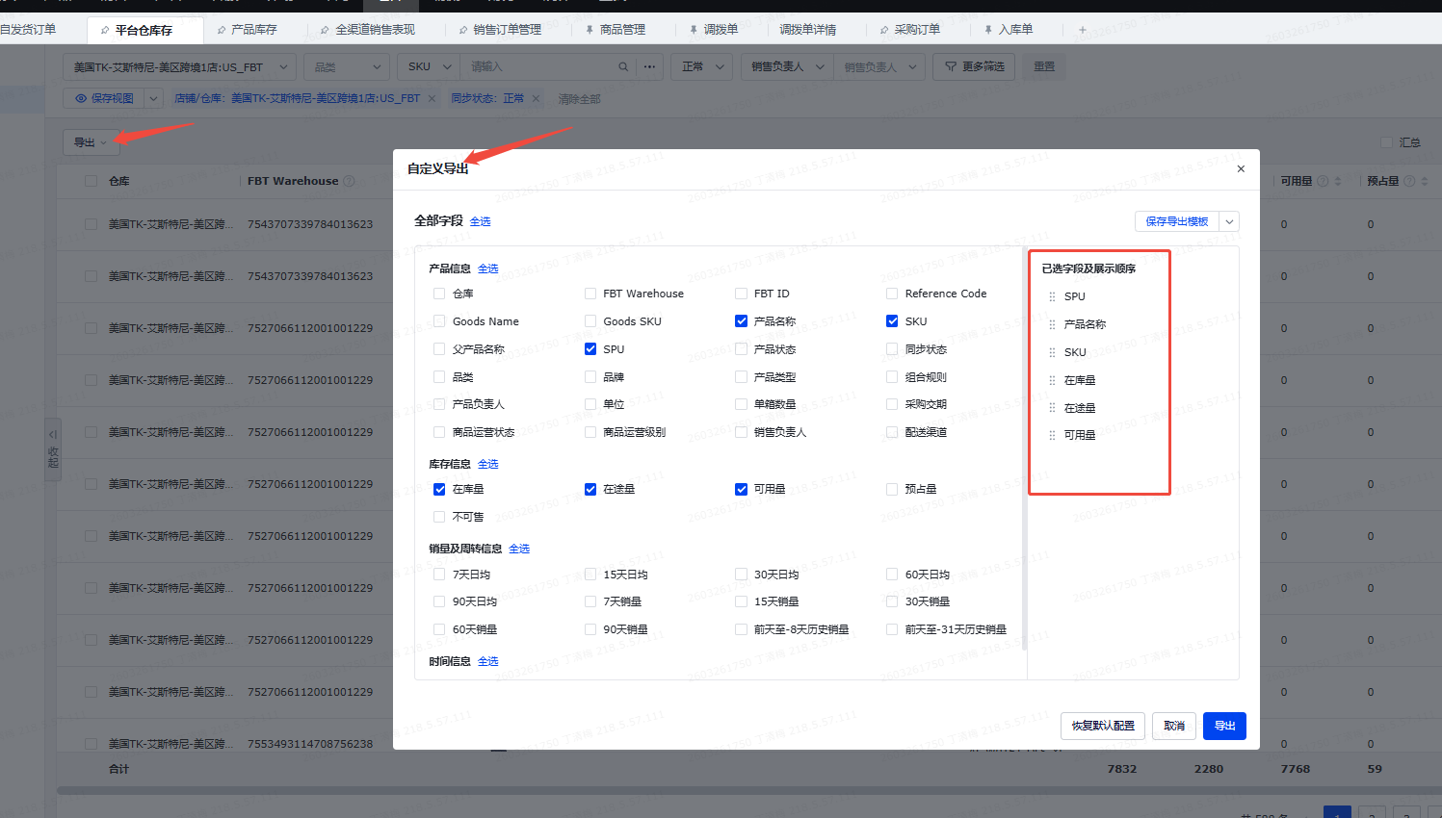
4 | 积加-商品管理-可用库存 | 1， | 积加-》仓库-》产品库存-》站点产品库存》筛选仓库-》筛选共享-》库存数量 | 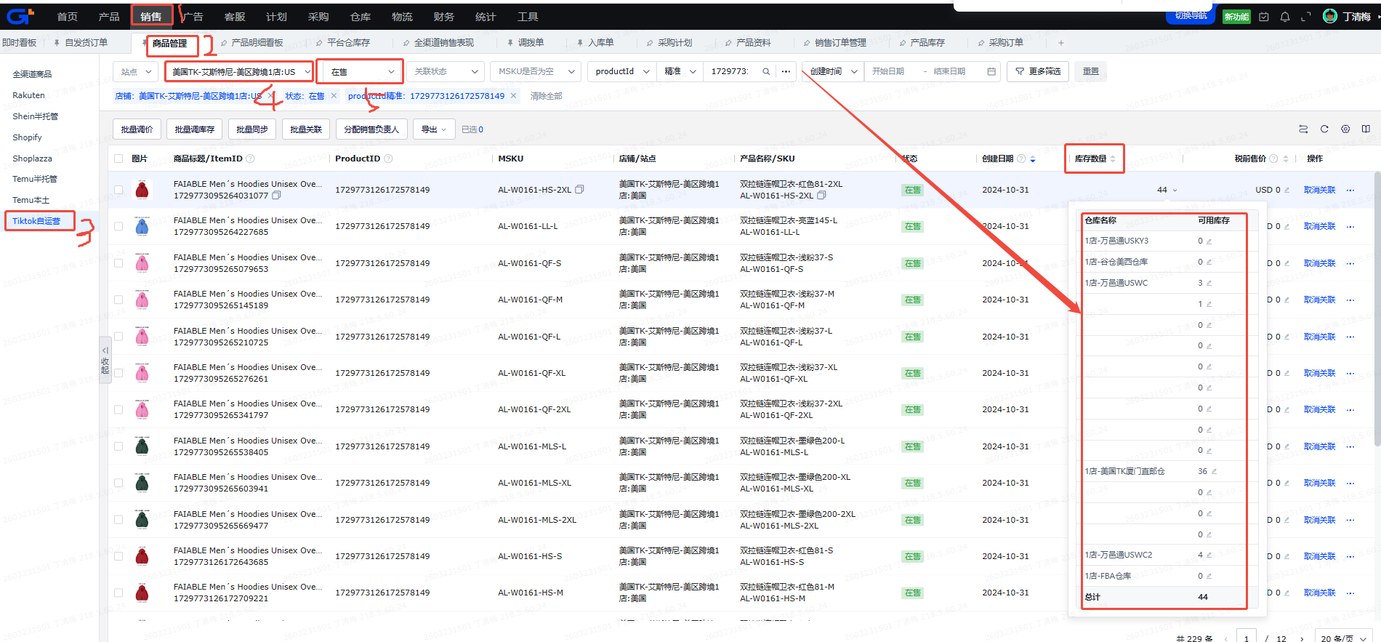
5 | 多平台销售表现 | 1， | 积加-》全渠道销售表现-》筛选平台-》筛选日期 平台：Shopify, Tiktok自运营 日期：筛选两天前的前7天 和 前 30天，比如3.30筛选的是3.22-3.28 关于取消排除：以最后一次拉的订单状态为准 | 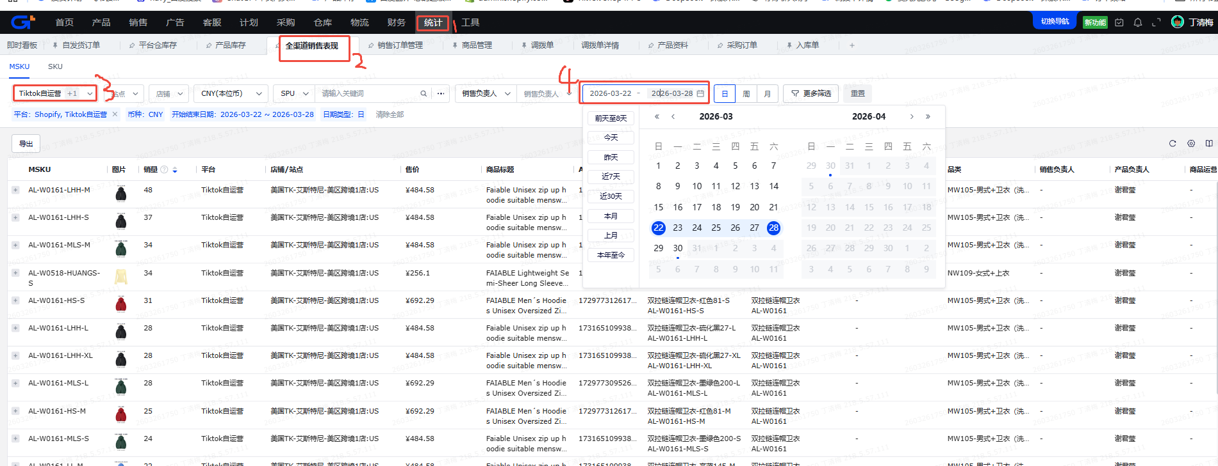
 |  | 2， | 导出-》自定义导出 | 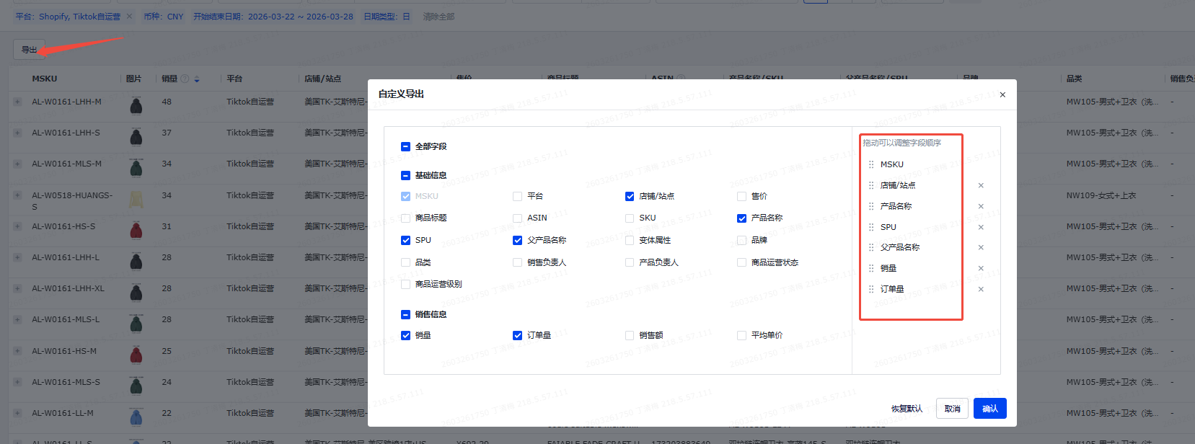

需求
需求 | 例子
需求一
SPU库存冗余检视-SPU 根据映射表，生成SPU纬度的看板

需求二
发货+补货总和-SKU 根据映射表，生成SKU纬度的看板

需求三
发货-SKU 根据映射表的打钩信息，生成SKU纬度的看板 | 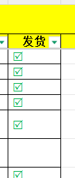

需求三
补货-SKU 根据映射表的打钩信息，生成SKU纬度的看板 | 

